Sheet1
ホラーゲーム仕様書
 | 基本

 |  | ・1人用
 |  | ・FPS視点
 |  | ・ルール
 |  | プレイヤーはキーアイテムを集めて脱出できたら勝ち
 |  | その過程で敵に捕まったら負け

 | プレイヤー |  | カメラ
 |  | ・WASDで移動 |  | ・基本的にプレイヤーを中心に追従する
 |  | ・マウスで視点移動 |  | ・イベントとかでも使う
 |  | ・レイを飛ばしてアイテムなどの当たり判定
 |  |  | ライト
 | エネミー |  |  | ・プレイヤーから正面にスポットライト
 |  | ・経路探索で移動
 |  | ・プレイヤーに当たったら終わり | イベント
 |  | ・基本的にプレイヤーの近くを探索して見つかったら追いかけてくる |  | ・カメラ動かしたり
 |  |  |  | ・オブジェクトの状態を変えたり
 | アイテム
 |  | ・鍵 | シーンマネージャー
 |  | プレイヤーがクリアする条件 |  | ・タイトル、ゲーム、リザルトなどの管理
 |  | ・お札
 |  | 青：一定時間敵の視点が見れる
 |  | 赤：部屋に貼れて(剥がせない)貼った部屋には敵が入れないように | シーン
 |  |  |  | ・イベントとかゲームとかで分けたいからタスク管理する
 | マップ |  |  | ・プレイヤー、敵とかの各シーンで使う情報を保持
 |  | ・Unityでマップ情報を作ってTMX形式で出力
 |  | ・敵の移動できるポイントも出力 | タスクマネージャー
 |  | ・モデルをFBX化させて出力 |  | ・タスクが追加されたらそれをリストで管理する
 |  |  |  | ・配列の先頭のUpdateを基本的に回してタスクから完了の通知が来たら破棄する
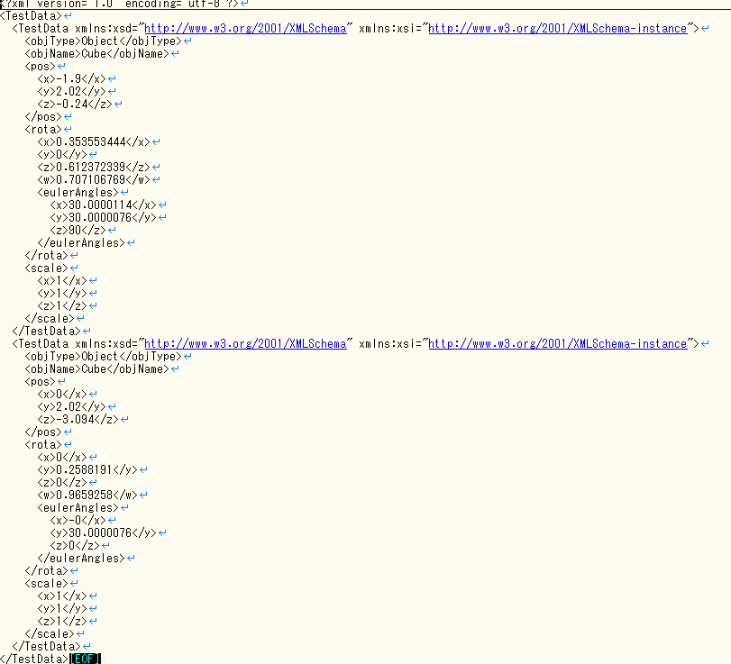

 |  |  | タスク
 |  |  |  | ・ちっちゃいシーンみたいな感じ
 |  |  |  | ・タスク完了したらtrueを返す

 |  |  | インプット
 |  |  |  | ・プレイヤー、カメラ操作用
 |  |  |  | ・マウスの視点操作は感度調整できるように
 |  |  |  | ・パッドでもできるようにしたい
 |  |  |  | ・移動WASD、取るF、視点移動マウス

 |  |  | UI
 |  |  |  | ・メニュー画面
 |  |  |  | ・プレイヤーのステータス表示
 |  |  |  | ・アイテム、文字表示

 |  |  | メニュー
 |  |  |  | ・スタート、ゲーム終了
 |  |  |  | ・再開、タイトルに戻る
 |  |  |  | ・設定

 |  |  | 設定
 | モデル |  |  | ・音量変更
 |  | ・できるだけ軽く |  | ・マウス感度調整
 |  | ・読み込みクラスとか作りたい
 |  | ・敵のもでる | シェーダー
 |  | ・マップのモデル |  | ・やったことないから早めにゲームに必要なものを作る
 |  | ・アイテムのモデル |  | ・ポストエフェクトでノイズ入れたり
 |  | ・ドアのモデル
 |  |  | サウンド
 | オブジェクト |  |  | ・BGM
 |  | ・ドア |  | ・SE
 |  | 開け閉め出来る、めり込まないように |  | ・足音
 |  | ・アイテム |  | ・敵の声
 |  | ・プレイヤー、敵 |  | ・アイテムをとった音
 |  | ・マップ |  | ・ドアを開ける音
 |  |  |  | ・ノイズ音

 | 難易度
 |  | ・Easy、Normal、Hard
 |  | ・難易度によってアイテムの数や、敵のスピードなどが変わる

